比较法
估价对象

项目 |  | 估价对象 |  | 可比实例1 |  | 可比实例2 |  | 可比实例3
小区名称 |  | 南海家园 |  | 鹿海园 |  | 泰河园 |  | 和悦华锦
平均租金（元/平方米·月） |  | 待估 |  | 54.19 |  | 55.58 |  | 52.65
交易时间 |  | 于价值时点过去12个月 | 100 | 于价值时点过去12个月 | 100 | 于价值时点过去12个月 | 100 | 于价值时点过去12个月 | 100
交易情况 |  | 正常 | 100 | 正常 | 100 | 正常 | 100 | 正常 | 100
区域状况 | 居住区成熟度 | 估价对象周边有鹿海园、泰河园、和悦华锦等居住小区，居住小区规模较大，入住率较高，综合评价居住区成熟度较好。 | 100 | 可比实例1周边有南海家园、泰河园、和悦华锦等居住小区居住小区，居住小区规模较大，入住率较高，综合评价居住区成熟度较好。 | 100 | 可比实例2周边有鹿海园、南海家园、和悦华锦等居住小区，居住小区规模较大，入住率较高，综合评价居住区成熟度较好。 | 100 | 可比实例3周边有鹿海园、泰河园、南海家园等居住小区，居住小区规模较大，入住率较高，综合评价居住区成熟度较好。 | 100
 | 交通条件 | 估价对象所属项目北侧临近城市次干道——泰河路，周边有公交车站，停靠线路有兴72路、兴74路、 兴76路、兴78路、573路、580路等公交线路，距地铁亦庄T1线（泰和路站）约1.5公里，综合评价交通便捷度一般。 | 100 | 可比实例1所属项目北侧临近城市次干道——泰河路，周边有公交车站，停靠线路有573路、580路、兴72路、兴74路、 兴76路、兴78路等公交线路，距地铁亦庄T1线（泰和路站）约1公里，综合评价交通便捷度一般。 | 100 | 可比实例2所属项目南侧临近城市次干道——泰河路，周边有公交车站，停靠线路有573路、580路、兴72路、兴74路、 兴76路、兴78路等公交线路，距地铁亦庄T1线（泰和路站）约1公里，综合评价交通便捷度一般。 | 100 | 可比实例3所属项目北侧临近城市主干道——京岚路，周边有公交车站，停靠线路有573路、580路、兴72路、兴74路、 兴76路、兴78路等公交线路，距地铁8号线（瀛海站）约0.5公里，综合评价交通便捷度较好。 | 100
 | 商业设施 | 估价对象周边有龙湖北京亦庄天街、物美超市(南海家园店)等，商业设施齐备度一般 | 100 | 估价对象周边有龙湖北京亦庄天街等，商业设施齐备度一般 | 100 | 估价对象周边有龙湖北京亦庄天街等，商业设施齐备度一般 | 100 | 可比实周边有锦城商业中心等，商业设施齐备度一般 | 100
 | 自然环境 | 估价对象周边有南海子公园、凉水河等自然景观，绿化面积较大，自然与人环境较好。 | 100 | 估价对象周边有南海子公园等自然景观，绿化面积较大，自然与人环境较好。 | 100 | 估价对象周边有南海子公园等自然景观，绿化面积较大，自然与人环境较好。 | 100 | 估价对象周边有南海子公园等自然景观，绿化面积较大，自然与人环境较好。 | 100
 | 公共配套 | 估价对象所在区域周边2公里范围内有龙湖北京亦庄天街等商业场所；北京市大兴区亦庄第五幼儿园、北京亦庄实验小学、亦庄实验中学等教育设施；北京中医药大学东方医院(南院区)等医疗设施；中国建设银行、中国农商银行等配套设施，公共配套设施状况较好。 | 100 | 估价对象所在区域周边2公里范围内有龙湖北京亦庄天街等商业场所；北京市大兴区亦庄第五幼儿园、北京亦庄实验小学、亦庄实验中学等教育设施；北京中医药大学东方医院(南院区)等医疗设施；中国建设银行、中国农商银行、等配套设施，公共配套设施状况较好。 | 100 | 估价对象所在区域周边2公里范围内有龙湖北京亦庄天街等商业场所；北京市大兴区亦庄第五幼儿园、北京亦庄实验小学、亦庄实验中学等教育设施；北京中医药大学东方医院(南院区)等医疗设施；中国建设银行、中国农商银行、等配套设施，公共配套设施状况较好。 | 100 | 估价对象所在区域周边2公里范围内有龙湖北京亦庄天街等商业场所；北京市大兴区亦庄第五幼儿园、北京亦庄实验小学、亦庄实验中学等教育设施；北京中医药大学东方医院(南院区)等医疗设施；中国建设银行、中国农商银行、等配套设施，公共配套设施状况较好。 | 100
实物状况 | 物业服务 | 有专业物业公司，物业服务保障好 | 100 | 有专业物业公司，物业服务保障好 | 100 | 有专业物业公司，物业服务保障好 | 100 | 有专业物业公司，物业服务保障好 | 100 | 项目名称 | 户型 | 楼层 | 装修 | 朝向 | 建筑面积（㎡）
 | 小区环境 | 绿化率约为30%，较好 | 100 | 绿化率约为30%，较好 | 100 | 绿化率约为30%，较好 | 100 | 绿化率约为30%，较好 | 100 | 鹿海园 | 二居室 | 中楼层 | 普通装修 | 南北 | 70-90
 | 配套设施 | 配备活动站、医疗站 | 100 | 配备活动站、医疗站 | 100 | 配备活动站、医疗站 | 100 | 配备活动站、医疗站 | 100 | 泰河园 | 二居室 | 中楼层 | 普通装修 | 南北 | 70-90
 | 居住管理 | 配备专业管理人员，数量充足，居住管理好 | 100 | 配备管理人员，数量较充足，居住管理较好 | 99 | 配备管理人员，数量充足，居住管理较好 | 99 | 配备管理人员，数量充足，居住管理较好 | 99 | 和悦华锦 | 三居室 | 中楼层 | 普通装修 | 南北 | 70-90
 | 户型 | 主力户型为一居室，住宅套型一般 | 100 | 主力户型为二居室，住宅套型较好 | 102 | 主力户型为二居室，住宅套型较好 | 102 | 主力户型为三居室，住宅套型好 | 104
 | 朝向、采光、通风 | 朝向较好，能保证较长时间的采光，通风较好，综合分析朝向、采光、通风状况较好（南） | 100 | 朝向好，能保证较长时间的采光，通风较好，综合分析朝向、采光、通风状况好（南北） | 105 | 朝向好，能保证较长时间的采光，通风较好，综合分析朝向、采光、通风状况好（南北） | 105 | 朝向好，能保证较长时间的采光，通风较好，综合分析朝向、采光、通风状况好（南北） | 105
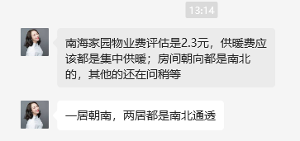
 | 装修 | 该小区装修为普通装修，装修用材环保，经过精心设计，提升居住体验，较好 | 100 | 该小区装修为普通装修，装修用材环保，经过精心设计，提升居住体验，较好 | 100 | 该小区装修为普通装修，装修用材环保，经过精心设计，提升居住体验，较好 | 100 | 该小区装修为普通装修，装修用材环保，经过精心设计，提升居住体验，较好 | 100 |  |  | 52.657406193 | 54.008094412 | 51.160960252
 | 标准房建筑面积 | 60-70 | 100 | 70-90 | 99 | 70-90 | 99 | 70-90 | 99 |  |  | 0.97171814344 | 0.97171814344 | 0.97171814344
 | 设备 | 配备家具、家电；功能正常，质量有保证，较好 | 100 | 配备家具、家电；功能正常，质量有保证，较好 | 100 | 配备家具、家电；功能正常，质量有保证，较好 | 100 | 配备家具、家电；功能正常，质量有保证，较好 | 100
 | 成新度 | 80% | 100 | 70% | 99 | 70% | 99 | 90% | 101
成交单价（元/平米） |  | _____ |  | 54.19 |  | 55.58 |  | 52.65
比较价值（元/平米） |  | _____ |  | 52.15 |  | 53.48 |  | 48.71
 | 租金 | 51.45
 | 租赁税费 | 1.23
 | 物业费 | 2.3 |  | 0.9623 |  | 0.9623 |  | 0.9251 |  | 0.94728319539
 | 供暖费 | 2.5 |  | 52.147037 |  | 53.484634 |  | 48.706515 |  | 0.97499100396
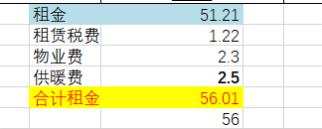
 | 合计租金 | 56.25
 |  | 56

 |  | 2014 |  | 2004 |  | 2007 |  | 2021
 |  | 59.866761905

 |  |  |  | 60-70 | 70-80 | 80-90 | 90-100
 |  |  |  | 97 | 98 | 99 | 100 |  |  |  | 2024

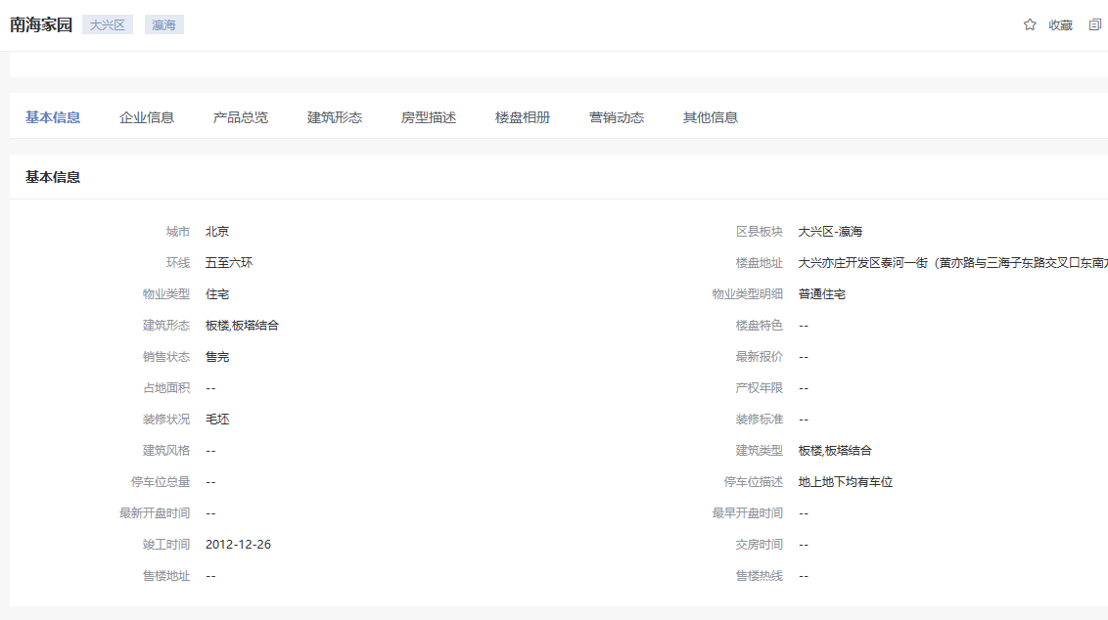

和悦华锦
 | 中指数据
 | 小区名称
时间 | 时间 | 样本数量 | 含物业费和取暖费
2024年四季度 | 2024-11-01 | 1 | 56.63 |  | 含物业费和取暖费
 | 2024-12-01 | 1 | 56.61 | 数据来源 | 平均月租金 | 结论
2025年一季度 | 2025-01-01 | 1 | 56.51 | 中指 | 57.17 | 59.13 | 税费 | 1.25
 | 2025-02-01 | 1 | 56.17 | 城研中心 | -- |  | 物业费 | 3.98
 | 2025-03-01 | 1 | 56.19 | 市场数据 | 61.09 |  | 取暖费 | 2.5 | 30/年/平米
2025年二季度 | 2025-04-01 | 1 | 56.03 |  | 不含物业费和供暖费 | 52.65
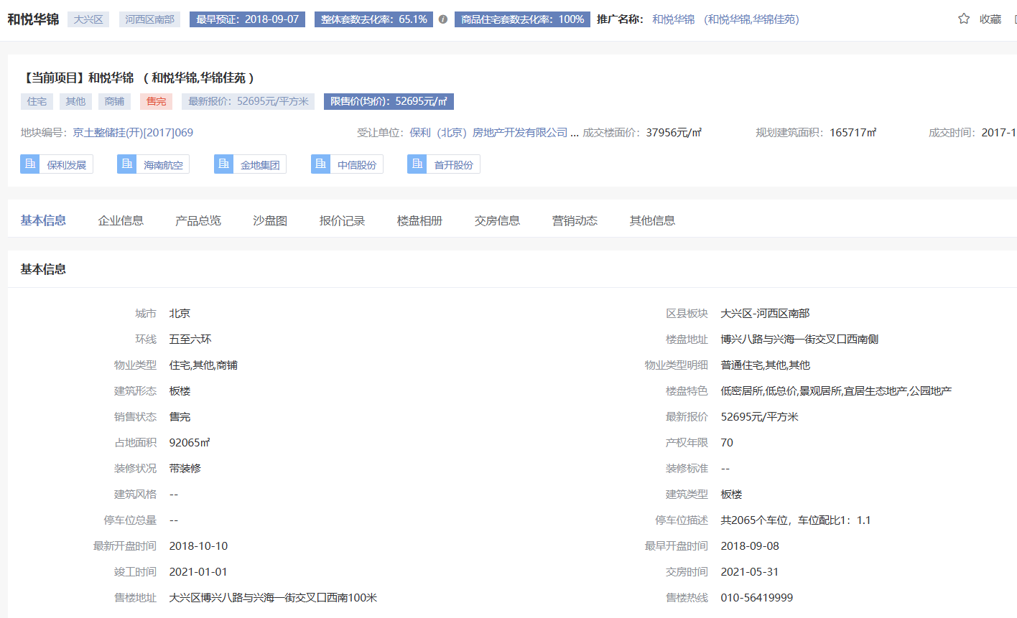
 | 2025-05-01 | 1 | 55.76
 | 2025-06-01 | 1 | 55.95
2025年三季度 | 2025-07-01 | 1 | 55.63
 | 2025-08-01 | 1 | 55.83
 | 2025-09-01 | 1 | 56.21
2025年四季度 | 2025-10-01 | 1 | 68.46
平均月租金（元/平方米/月） |  |  | 57.17

 | 市场调查数据
时间 | 时间 | 样本数量 | 含物业费和取暖费
2024年四季度 | 2024-11-01 | 1 | 56.2
 | 2024-12-01 | 1 | 68.5
2025年一季度 | 2025-01-01 | 1 | 44.3
 | 2025-02-01 | 1 | 59.9
 | 2025-03-01 | 1 | 51.9
2025年二季度 | 2025-04-01 | 1 | 66.4
 | 2025-05-01 | 1 | 71.3
 | 2025-06-01 | 1 | 62.1
2025年三季度 | 2025-07-01 | 1 | 65.1
 | 2025-08-01 | 1 | 61.7
 | 2025-09-01 | 1 | -
2025年四季度 | 2025-10-01 | 1 | 64.6
平均月租金（元/平方米/月） |  |  | 61.09

鹿海园
 | 中指数据
 | 小区名称
时间 | 时间 | 样本数量 | 含物业费和取暖费
2024年四季度 | 2024-11-01 | 1 | 51.06 |  | 含物业费和取暖费
 | 2024-12-01 | 1 | 51.51 | 数据来源 | 平均月租金 | 结论
2025年一季度 | 2025-01-01 | 1 | 64.53 | 中指 | 63.72 | 57.19 | 税费 | 1.29
 | 2025-02-01 | 1 | 62.44 | 城研中心 | -- |  | 物业费 | 0.5
 | 2025-03-01 | 1 | 65.41 | 市场数据 | 50.65 |  | 取暖费 | 2.5 | 30/年/平米
2025年二季度 | 2025-04-01 | 1 | 71.12 |  | 不含物业费和供暖费 | 54.19
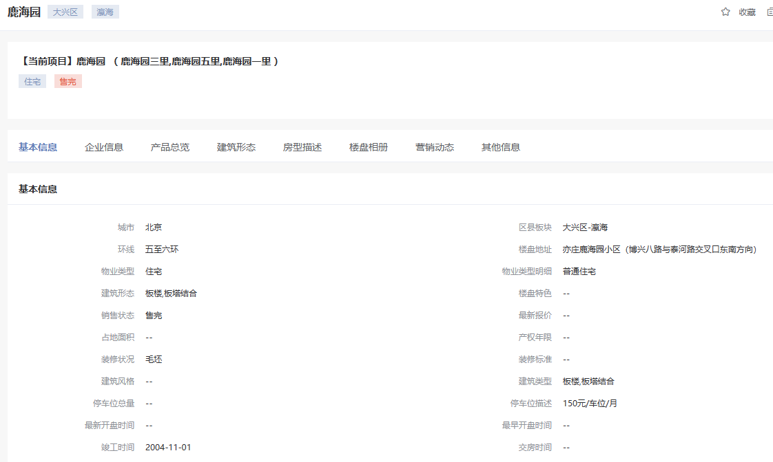
 | 2025-05-01 | 1 | 69.78
 | 2025-06-01 | 1 | 71.96
2025年三季度 | 2025-07-01 | 1 | 69.67
 | 2025-08-01 | 1 | 67.73
 | 2025-09-01 | 1 | 65.45
2025年四季度 | 2025-10-01 | 1 | 53.97
平均月租金（元/平方米/月） |  |  | 63.72

 | 市场调查数据
时间 | 时间 | 样本数量 | 含物业费和取暖费
2024年四季度 | 2024-11-01 | 1 | 49.3
 | 2024-12-01 | 1 | -
2025年一季度 | 2025-01-01 | 1 | 48
 | 2025-02-01 | 1 | -
 | 2025-03-01 | 1 | 54.3
2025年二季度 | 2025-04-01 | 1 | -
 | 2025-05-01 | 1 | -
 | 2025-06-01 | 1 | 53.5
2025年三季度 | 2025-07-01 | 1 | 54.9
 | 2025-08-01 | 1 | 53.1
 | 2025-09-01 | 1 | 46.7
2025年四季度 | 2025-10-01 | 1 | 45.4
平均月租金（元/平方米/月） |  |  | 50.65

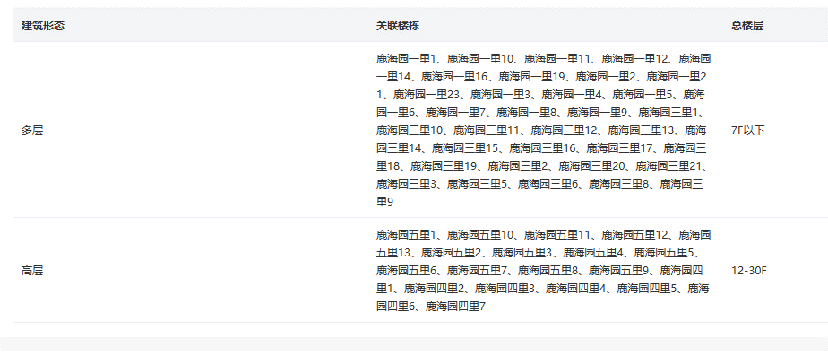

泰河园七里
 | 中指数据
 | 小区名称
时间 | 时间 | 样本数量 | 含物业费和取暖费
2024年四季度 | 2024-11-01 | 1 | 47.51 |  | 含物业费和取暖费
 | 2024-12-01 | 1 | 48.25 | 数据来源 | 平均月租金 | 结论
2025年一季度 | 2025-01-01 | 1 | 58.04 | 中指 | 60.78 | 58.58 | 税费 | 1.32
 | 2025-02-01 | 1 | 54.85 | 城研中心 | -- |  | 物业费 | 0.5
 | 2025-03-01 | 1 | 58.06 | 市场数据 | 56.38 |  | 取暖费 | 2.5 | 30/年/平米
2025年二季度 | 2025-04-01 | 1 | 62.44 |  | 不含物业费和供暖费 | 55.58
 | 2025-05-01 | 1 | 71.06
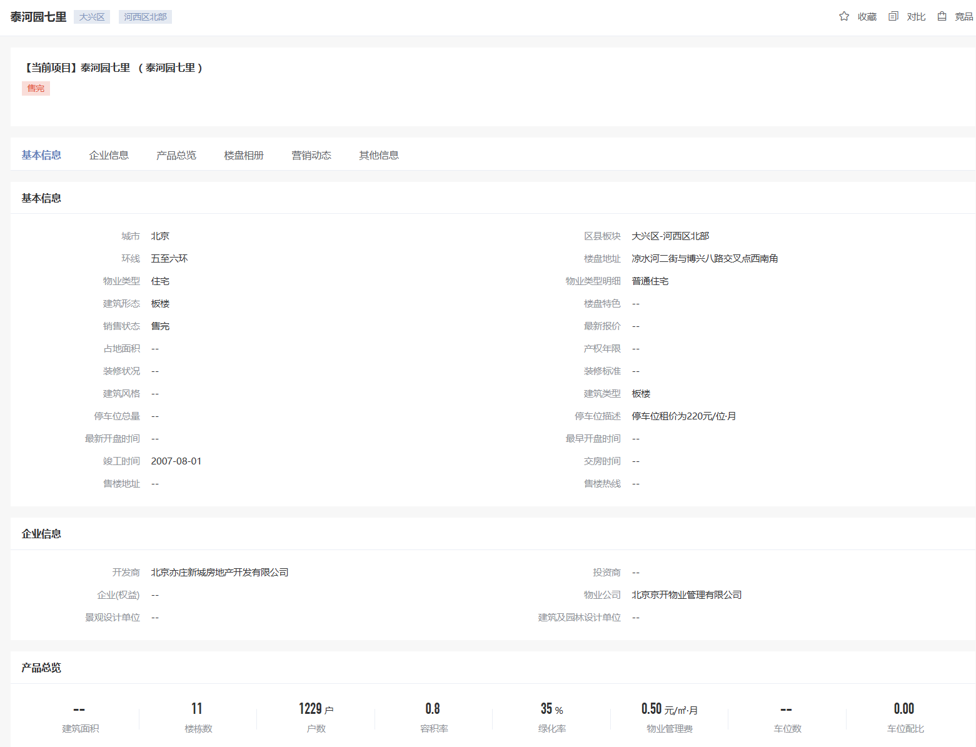
 | 2025-06-01 | 1 | 72.96
2025年三季度 | 2025-07-01 | 1 | 67.04
 | 2025-08-01 | 1 | 69.93
 | 2025-09-01 | 1 | 70.63
2025年四季度 | 2025-10-01 | 1 | 48.64
平均月租金（元/平方米/月） |  |  | 60.78

 | 市场调查数据
时间 | 时间 | 样本数量 | 含物业费和取暖费
2024年四季度 | 2024-11-01 | 1 | -
 | 2024-12-01 | 1 | -
2025年一季度 | 2025-01-01 | 1 | -
 | 2025-02-01 | 1 | 60.5
 | 2025-03-01 | 1 | 61.7
2025年二季度 | 2025-04-01 | 1 | -
 | 2025-05-01 | 1 | 55
 | 2025-06-01 | 1 | -
2025年三季度 | 2025-07-01 | 1 | 54.7
 | 2025-08-01 | 1 | 50
 | 2025-09-01 | 1 | -
2025年四季度 | 2025-10-01 | 1 | -
平均月租金（元/平方米/月） |  |  | 56.38

中指2024
小区 | 平均 | 2024-10-01 08:00:43 | 2024-09-01 08:00:43 | 2024-08-01 08:00:43 | 2024-07-01 08:00:43 | 2024-06-01 08:00:43 | 2024-05-01 08:00:43 | 2024-04-01 08:00:43 | 2024-03-01 08:00:43 | 2024-02-01 08:00:43 | 2024-01-01 08:00:43 | 2023-12-01 08:00:43 | 2023-11-01 08:00:43
 |  | 平米租金(元/㎡·月) | 平米租金(元/㎡·月) | 平米租金(元/㎡·月) | 平米租金(元/㎡·月) | 平米租金(元/㎡·月) | 平米租金(元/㎡·月) | 平米租金(元/㎡·月) | 平米租金(元/㎡·月) | 平米租金(元/㎡·月) | 平米租金(元/㎡·月) | 平米租金(元/㎡·月) | 平米租金(元/㎡·月)
南海家园四里 | 54.72 | 53.59 | 54.1 | 54.13 | 53.7 | 53.67 | 54.53 | 54.77 | 54.75 | 55.13 | 55.84 | 56.21 | 56.27
鹿海园五里 | 60.19 | 49.83 | 49.61 | 50.28 | 51.27 | 53.82 | 59.14 | 61.71 | 65.79 | 68.97 | 69.05 | 70.76 | 72.06
和悦华锦二期 | 58.03 | 56.19 | 55.54 | 55.87 | 56.69 | 57.41 | 58.05 | 58.22 | 59.43 | 60.09 | 59.14 | 59.04 | 60.64
泰河园一里(二区) | 72.26 |  |  |  |  | 50.72 | 67.05 | 70.54 | 65.04 | 54.62 | 73.54 | 95.7 | 100.88
泰河园三里 | 61.77 | 49.65 | 47.94 | 47.94 | 49.1 | 56.14 | 64.91 | 63.19 | 68.15 | 72.23 | 74.93 | 77.08 | 70
泰河园七里 | 56.03 | 47.07 | 49.81 | 49.1 | 52.45 | 54.4 | 55 | 58.27 | 65.8 | 65.66 | 60.49 | 56.37 | 57.89
泰河园一里一区 | 57.78 | 55.22 | 55.85 | 56.48 | 56.33 | 61.29 | 65.67 | 61.79 | 55.2 | 54.96 | 55.29 | 57.15 | 58.08
泰河园四里三区 | 75.53 | 67.71 | 70.15 | 71.39 | 74.52 | 73.88 | 73.41 | 71.75 | 71.5 | 79.67 | 83.14 | 82.73 | 86.55
泰河园四里一区 | 52.35 | 31.7 | 31.7 | 31.7 | 31.7 | 42.09 | 56.5 | 62.49 | 70.61 | 70.68 | 68.37 | 68.42 | 62.23

